상품제안서
락앤락 슬로 듀얼 오프닝 텀블러 700ml | 상품코드: S44064

 |  |  |  |  | 02-713-8555 | www.synergygift.co.kr
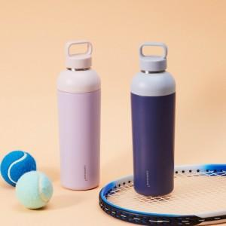 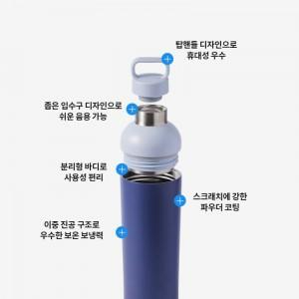 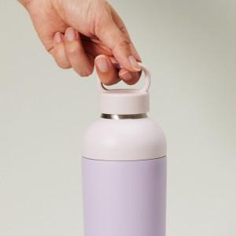

【상세/제작정보】

【인쇄/포장옵션】 | 레이저 / 포장지포장

【공급단가】 | 수량 | 50~ | 100~ | 500~
*VAT별도 | 바이올렛 | 19,900원 | 19,800원 | 19,710원
 | 딥블루 | 19,900원 | 19,800원 | 19,710원

【상품 URL】 | https://www.synergygift.co.kr:443/src/goods_detail.php?gdno=44064

